◆お問い合わせDB・フォーム設定
作成
承認
確定
使用しない/設定なし
特殊入力
使用する
テーブル仕様書 |  |  |  |  |  | スパイラル/テーブル仕様書ver2011.11.02 |  |  |  |  |  |  |  |  |  | フォーム名（タイトル） | フォームのタイプ | 識別キー
DB名 |  | お問い合わせDB | テーブルタイプ （※設定不要） | マスタ |  |  |  |  |  |  |  |  |  |  |  |  |  | 認証キー
DBタイトル |  | contactDB | 割り当てレコード数 | 100件
 |  |  |  |  |  |  |  |  |  |  |  |  | 月 日 | 月 日 | 月 日 | 使用フィールド設定 | フォーム発行時のステップ1「フィールド選択」で設定を行います（発行後変更可能）
 |  |  |  |  |  |  |  |  |  |  |  |  |  |  |  | 全フィールド共通チェック設定 | フォーム発行時のステップ2「全フィールド共通チェック設定」で設定を行います（発行後変更可能）
 |  |  | 作成日： |  |  | 修正日： |  |  |  |  |  |  |  |  |  | フィールド別チェック設定・エラーメッセージ設定 | フォーム発行時のステップ3「フィールド別チェック設定」で設定を行います（発行後変更可能）
 |  |  |  |  |  |  |  |  |  |  |  |  |  |  |  | ﾌｨｰﾙﾄﾞ名 | 全フィールド共通設定 | 半角カタカナを全角カタカナに変換して取得 スペースのみの入力を未入力として扱う 重複不可エラーメッセージ：入力された値をご確認ください
項 | ﾌｨｰﾙﾄﾞの状態 | ﾌｨｰﾙﾄﾞ名 | 差替えｷｰﾜｰﾄﾞ | ﾌｨｰﾙﾄﾞﾀｲﾌﾟ |  | ﾌｨｰﾙﾄﾞ属性 |  |  | インデックス | フィールドのデフォルト値 | 置換文字列の規定値 | size | 備 考
 | type |  |  | type | form | 入力必須 | 重複不可 | 主キー |  |  |  |  |  |  |  |  | 使用フィールド設定 | 属性 |  | フィールド別チェック設定 | エラーメッセージ設定
 |  | (id) | (%val:sys:id%) |  |  |  |  |  |  |  |  |  | 行識別番号(可視) |  |  | (%val:sys:id%) |  | 入力 必須 | 重複 不可
 |  | (regist_auth_id) |  |  |  |  |  |  |  |  |  |  | 登録元管理番号(不可視)
メンテナンス
1 | 新規 | 登録日時 | registDate | 登録日時 |  | ○ |  |  |  |  |  | 27 | yyyy年mm月dd日 hh時mm分ss秒 |  |  | 登録日時
2 | 新規 | 更新日時 | lastUpdate | 日付（○年○月○日 ○時○分○秒） |  |  |  |  |  |  |  | 27 | yyyy年mm月dd日 hh時mm分ss秒 |  |  | 更新日時
3 | 新規 | 不正アドレスフラグ | invalidEmail | 不正アドレスフラグ |  |  |  |  |  |  |  | 2 | 不正アドレスチェック機能使用時にフラグ格納 |  |  | 不正アドレスフラグ
4 | 新規 | モバイルドメインフラグ | mobileFlg | モバイルドメインフラグ |  |  |  |  |  |  |  | 2 | モバイルドメインチェック機能使用時にフラグ格納 |  |  | モバイルドメインフラグ
5 | 新規 | 重複フラグ | duplicatedFlg | 重複フラグ |  |  |  |  |  |  |  | 2 | 重複レコードチェック機能使用時にフラグ格納 |  |  | 重複フラグ
6 | 新規 | エラーカウント | errorCount | 配信エラーカウント |  |  |  |  |  |  |  | 36 | 最新の配信ステータスコードと、 5番台(5.x.x)及び4番台(4.x.x)の配信エラー数を格納 |  |  | エラーカウント
7 | 新規 | 変更・削除キー | authKey | 簡易パスワード |  |  |  |  |  |  |  | 16 | 【DBメンテナンス】フィールド値自動生成トリガ作成・削除 ・値が存在する場合：無視して自動生成した値を格納する ・生成時に使用する文字：アルファベットと数字 ・生成値の桁数：16桁 |  |  | 変更・削除キー
8 | 新規 | ユーザーエージェント | userAgent | テキストフィールド(128 bytes) |  |  |  |  |  |  |  | 128 | 全角64文字以内 |  |  | ユーザーエージェント
基本情報
9 | 共有 | お問い合わせ種別 | contactType | セレクト |  | ○ |  |  | ○ |  |  | 5 | 「選択肢リスト」シート参照 |  |  | お問い合わせ種別
10 | 新規 | 名前 | name | テキストフィールド(128 bytes) |  |  |  |  |  |  |  | 128 | 全角64文字以内 |  |  | 名前
11 | 新規 | メールアドレス | email | メールアドレス（大・小文字無視） |  |  |  |  |  |  |  | 129 | test@example.com |  |  | メールアドレス
12 | 新規 | お問い合わせ内容 | contactTxt | テキストエリア(2048 bytes) |  |  |  |  |  |  |  | 2048 | 全角1024文字以内 |  |  | お問い合わせ内容
13 | 新規 | 担当者通知用メールアドレス | resEmail | メールアドレス（大・小文字無視） |  |  |  |  |  |  |  | 129 | test@example.com |  |  | 担当者通知用メールアドレス
14 | 新規 | 担当者/部署名 | resName | テキストフィールド(128 bytes) |  |  |  |  |  |  |  | 128 | 全角64文字以内 |  |  | 担当者/部署名
15 |  |  |  |  |  |  |  |  |  |  |  | 0
16 |  |  |  |  |  |  |  |  |  |  |  | 0
17 |  |  |  |  |  |  |  |  |  |  |  | 0
18 |  |  |  |  |  |  |  |  |  |  |  | 0
19 |  |  |  |  |  |  |  |  |  |  |  | 0
20 |  |  |  |  |  |  |  |  |  |  |  | 0
21 |  |  |  |  |  |  |  |  |  |  |  | 0
22 |  |  |  |  |  |  |  |  |  |  |  | 0
23 |  |  |  |  |  |  |  |  |  |  |  | 0
24 |  |  |  |  |  |  |  |  |  |  |  | 0
25 |  |  |  |  |  |  |  |  |  |  |  | 0
26 |  |  |  |  |  |  |  |  |  |  |  | 0
27 |  |  |  |  |  |  |  |  |  |  |  | 0
28 |  |  |  |  |  |  |  |  |  |  |  | 0
 |  |  |  |  |  |  |  |  |  |  | size 合計値： | 2807

■備考 |  |  |  |  |  |  |  |  |  |  |  |  |  |  |  | ■備考
DBは発行後にフィールドの並び順・フィールドタイプ・フィールド属性の変更が出来ません。 |  |  |  |  |  |  |  |  |  |  |  |  |  |  |  | ・登録締め切り設定 データベースの割り当てを越える場合に締切る（必須） ・非SSL（http）での登録を許可しない。

◆お問い合わせ通知用DB
作成
承認
確定
テーブル仕様書 |  |  |  |  |  | スパイラル/テーブル仕様書ver2011.11.02
DB名 |  | お問い合わせ通知用DB | テーブルタイプ （※設定不要） | マスタ
DBタイトル |  | contactNoticeDB | 割り当てレコード数 | 100件
 |  |  |  |  |  |  |  |  |  |  |  |  | 月 日 | 月 日 | 月 日

 |  |  | 作成日： |  |  | 修正日：

項 | ﾌｨｰﾙﾄﾞの状態 | ﾌｨｰﾙﾄﾞ名 | 差替えｷｰﾜｰﾄﾞ | ﾌｨｰﾙﾄﾞﾀｲﾌﾟ |  | ﾌｨｰﾙﾄﾞ属性 |  |  | インデックス | フィールドのデフォルト値 | 置換文字列の規定値 | size | 備 考
 | type |  |  | type | form | 入力必須 | 重複不可 | 主キー
 |  | (id) | (%val:sys:id%) |  |  |  |  |  |  |  |  |  | 行識別番号(可視)
 |  | (regist_auth_id) |  |  |  |  |  |  |  |  |  |  | 登録元管理番号(不可視)
メンテナンス
1 | 新規 | 登録日時 | registDate | 登録日時 |  | ○ |  |  |  |  |  | 27 | yyyy年mm月dd日 hh時mm分ss秒
基本情報
2 | 共有 | お問い合わせ種別 | contactType | セレクト |  | ○ |  |  | ○ |  |  | 5 | 「選択肢リスト」シート参照
3 | 新規 | 担当者/部署名 | resName | テキストフィールド(128 bytes) |  |  |  |  |  |  |  | 128 | 全角64文字以内
4 | 新規 | 担当者通知用メールアドレス | resEmail | メールアドレス（大・小文字無視） |  |  |  |  |  |  |  | 129 | test@example.com
5 |  |  |  |  |  |  |  |  |  |  |  | 0
6 |  |  |  |  |  |  |  |  |  |  |  | 0
7 |  |  |  |  |  |  |  |  |  |  |  | 0
8 |  |  |  |  |  |  |  |  |  |  |  | 0
9 |  |  |  |  |  |  |  |  |  |  |  | 0
10 |  |  |  |  |  |  |  |  |  |  |  | 0
11 |  |  |  |  |  |  |  |  |  |  |  | 0
12 |  |  |  |  |  |  |  |  |  |  |  | 0
13 |  |  |  |  |  |  |  |  |  |  |  | 0
14 |  |  |  |  |  |  |  |  |  |  |  | 0
15 |  |  |  |  |  |  |  |  |  |  |  | 0
16 |  |  |  |  |  |  |  |  |  |  |  | 0
17 |  |  |  |  |  |  |  |  |  |  |  | 0
18 |  |  |  |  |  |  |  |  |  |  |  | 0
 |  |  |  |  |  |  |  |  |  |  | size 合計値： | 289

■備考
DBは発行後にフィールドの並び順・フィールドタイプ・フィールド属性の変更が出来ません。

◇ お問い合わせDB_トリガー設定
作成
承認
確定
トリガー仕様書 |  |  |  |  |  |  | スパイラル/テーブル仕様書ver2011.11.02
対象DB名 |  | お問い合わせDB
対象DBタイトル |  | contactDB
 |  |  |  |  |  |  |  | 月 日 | 月 日 | 月 日

 |  |  |  | 作成日： |  |  | 修正日：

新規登録/ ルックアップ
トリガー名 |  | 通知用アドレス取得トリガ
参照DB |  | 参照DB名：お問い合わせ通知用DB
発動条件 (抽出ルール) |  | 抽出ルール名
 |  | 抽出ルール条件

抽出条件 |  | 参照DBの | お問い合わせ種別 | と、トリガDBの | お問い合わせ種別 | が同じ場合
 |  | 参照DBの |  | と、トリガDBの |  | が同じ場合
 |  | 参照DBの |  | と、トリガDBの |  | が同じ場合
 |  | 参照DBの |  | と、トリガDBの |  | が同じ場合
 |  | 参照DBの |  | と、トリガDBの |  | が同じ場合
詳細条件設定 |  | トリガDBで設定された抽出条件のフィールドの値がNULLの場合 |  |  | エラー終了する
 |  | 複数レコード抽出された場合 |  |  | エラー終了する |  | ソート： | フィールド名 |  | 昇順
 |  | 1レコードも抽出されなかった場合 |  |  | エラー終了する
1 | 格納フィールド | トリガDBのフィールド： | 担当者/部署名 |  |  | 参照DBのフィールド： | 担当者/部署名
2 |  | トリガDBのフィールド： | 担当者通知用メールアドレス |  |  | 参照DBのフィールド： | 担当者通知用メールアドレス
3 |  | トリガDBのフィールド： |  |  |  | 参照DBのフィールド：
4 |  | トリガDBのフィールド： |  |  |  | 参照DBのフィールド：
5 |  | トリガDBのフィールド： |  |  |  | 参照DBのフィールド：
6 |  | トリガDBのフィールド： |  |  |  | 参照DBのフィールド：
7 |  | トリガDBのフィールド： |  |  |  | 参照DBのフィールド：
8 |  | トリガDBのフィールド： |  |  |  | 参照DBのフィールド：
9 |  | トリガDBのフィールド： |  |  |  | 参照DBのフィールド：
10 |  | トリガDBのフィールド： |  |  |  | 参照DBのフィールド：
11 |  | トリガDBのフィールド： |  |  |  | 参照DBのフィールド：
12 |  | トリガDBのフィールド： |  |  |  | 参照DBのフィールド：
13 |  | トリガDBのフィールド： |  |  |  | 参照DBのフィールド：
14 |  | トリガDBのフィールド： |  |  |  | 参照DBのフィールド：
15 |  | トリガDBのフィールド： |  |  |  | 参照DBのフィールド：
16 |  | トリガDBのフィールド： |  |  |  | 参照DBのフィールド：
17 |  | トリガDBのフィールド： |  |  |  | 参照DBのフィールド：
18 |  | トリガDBのフィールド： |  |  |  | 参照DBのフィールド：
19 |  | トリガDBのフィールド： |  |  |  | 参照DBのフィールド：
20 |  | トリガDBのフィールド： |  |  |  | 参照DBのフィールド：

◇DB設定シートの見方
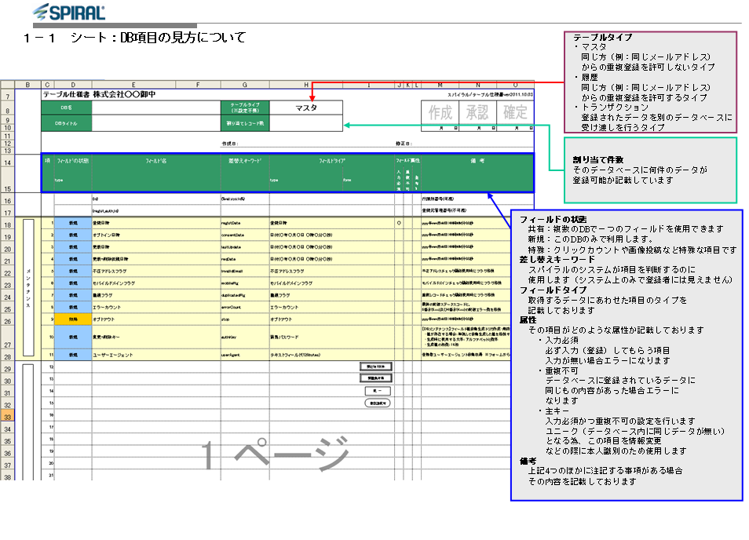

◇フォーム設定シートの見方
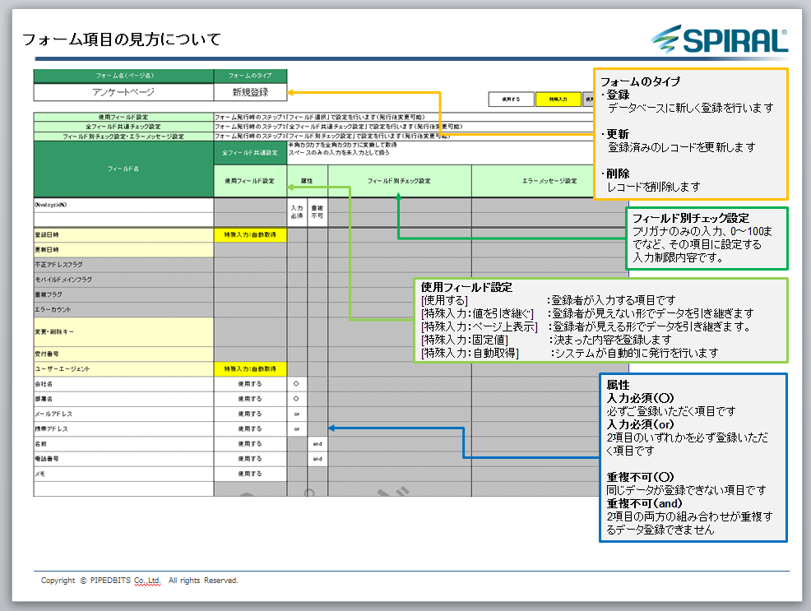

◇一覧設定シートの見方
